Лист1
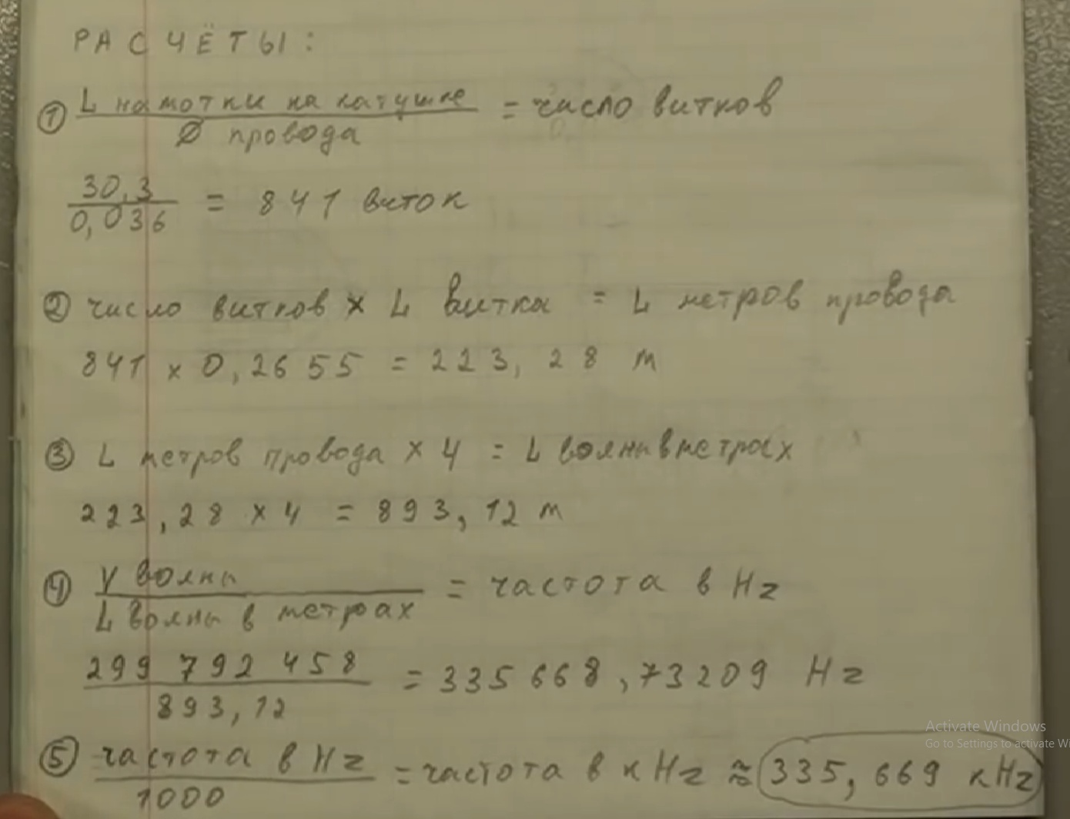
Скорость света | 299792458 | м/с
Длина намотки | 9.3685143125 | м | 0.31574284375
Длинна х 4 | 37.47405725 | м |  | гармоники вниз
частота | 8000000 | Гц | 1 | 8000000
частота | 8 | МГц | 2 | 4000000
 |  |  | 3 | 2666666.6667
 |  |  | 4 | 2000000
 |  |  | 5 | 1600000
 |  |  | 6 | 1333333.3333
 |  |  | 7 | 1142857.1429
 |  |  | 8 | 1000000 | 1000
 | 10 | 10 | 9 | 888888.88889 | 888.88888889
 | 10 | 1.0121144809 | 10 | 800000 | 800
 | 0.92860178701 |  | 11 | 727272.72727 | 727.27272727
 |  |  | 12 | 666666.66667 | 666.66666667
 |  |  | 13 | 615384.61538 | 615.38461538
 |  |  | 14 | 571428.57143 | 571.42857143
 | 4.44E+00 | 9.19E-01 | 15 | 533333.33333 | 533.33333333
 |  |  | 16 | 500000 | 500
8000000 |  |  | 17 | 470588.23529 | 470.58823529
 |  |  | 18 | 444444.44444 | 444.44444444
 |  |  | 19 | 421052.63158 | 421.05263158
 |  |  | 20 | 400000 | 400
 |  |  | 21 | 380952.38095 | 380.95238095
 |  |  | 22 | 363636.36364 | 363.63636364
 |  |  | 23 | 347826.08696 | 347.82608696
 |  |  | 24 | 333333.33333 | 333.33333333
 |  |  | 25 | 320000 | 320
 |  |  | 26 | 307692.30769 | 307.69230769
 |  |  | 27 | 296296.2963 | 296.2962963
 |  |  | 28 | 285714.28571 | 285.71428571
 |  |  | 29 | 275862.06897 | 275.86206897
 |  |  | 30 | 266666.66667 | 266.66666667
 |  |  | 31 | 258064.51613 | 258.06451613
 |  |  | 32 | 250000 | 250
 |  |  | 33 | 242424.24242 | 242.42424242
 |  |  | 34 | 235294.11765 | 235.29411765

